Pre-test
Conocimientos Previos
¿Ha usado antes plataformas de trabajo colaborativo como MOTIVATIC WEB?
¿Con qué frecuencia utiliza plataformas e-learning?
Frecuencia |  | Experiencia
Nunca | 2 | Si | 38
Casi nunca | 8 | No | 20
A veces | 16
Casi siempre | 13
Siempre | 18

Características del Usuario

RANGO DE EDAD
Rando edad
< 26 | 1
27 > x < 39 | 17
40 > x > 51 | 25
52 > x < 71 | 15
> 72 | 0

Attrakdiff
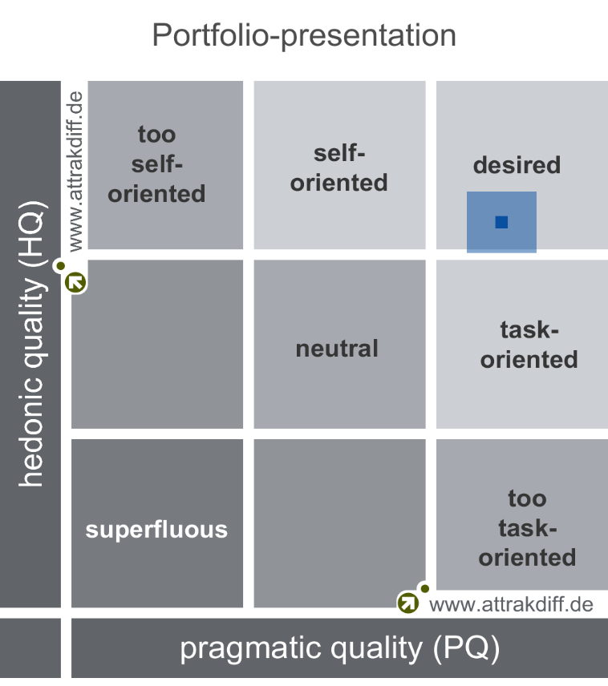
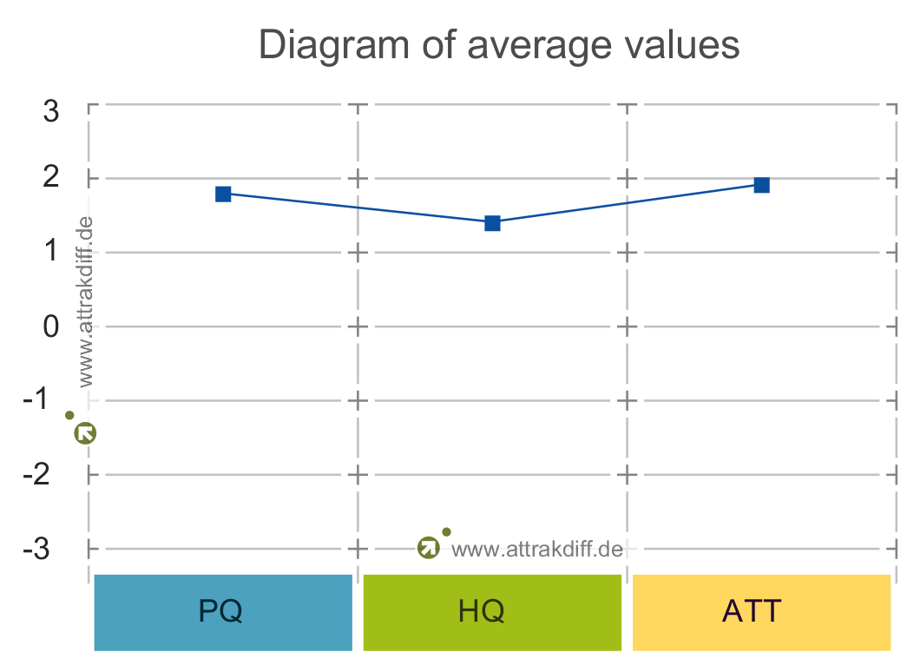
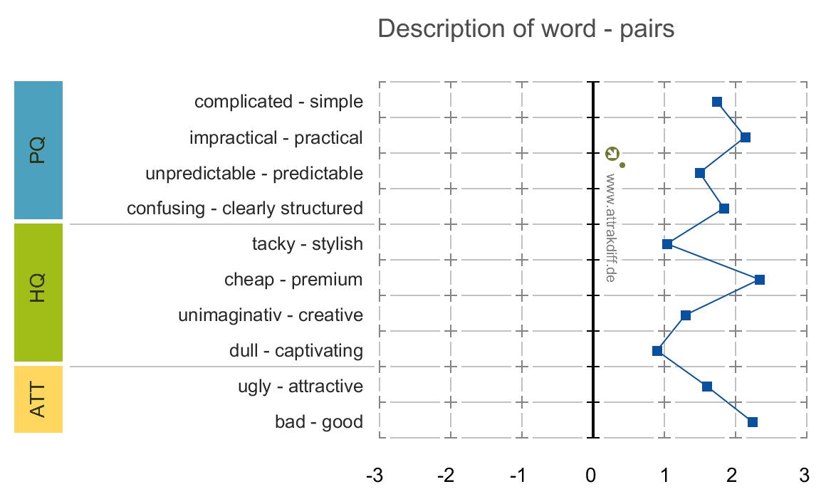
Attrakdiff |  |  |  |  |  |  | HQ (Hedonic Quality) | Calidad percibida
 |  |  |  |  |  |  | PQ (Pragmatic Quality) | Interpretación
 | PQ | 1.81 | HQ | 1.4 | ATT | 1.93 | ATT (Attractiveness) | Apariencia

